상품제안서
아이리버 듀얼 저소음 미니 무드등 가습기 | 상품코드: S40846

 |  |  |  |  |  |  | 02-713-8555 | www.synergygift.co.kr
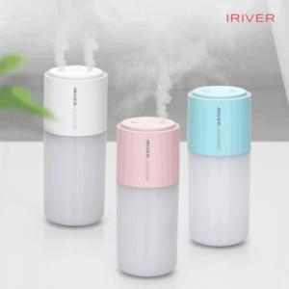

【상세/제작정보】

【인쇄/포장옵션】 | 레이저 / 포장지포장

【공급단가】 | 수량 | 30~ | 100~ | 300~ | 500~ | 1,000~
*VAT별도 | 밀키화이트 | 20,800원 | 19,680원 | 18,720원 | 18,240원 | 17,920원
 | 키티핑크 | 20,800원 | 19,680원 | 18,720원 | 18,240원 | 17,920원
 | 민트블루 | 20,800원 | 19,680원 | 18,720원 | 18,240원 | 17,920원

【상품 URL】 | https://www.synergygift.co.kr:443/src/goods_detail.php?gdno=40846

